SPO 21.01.2025 вер 1.17 bugfix
 | Проблемы с ПО от 21.01.2025 (вер 1.17 bugfix)
№ | Приоритет исправления | Описание | Статутс | Срок
76 | Высокий | Убрать ошибку "Отказ ВЫХ1". И не контролировать выход по внешнему питанию. UPD Ошибка сохранилась и на прошивке BugFix | 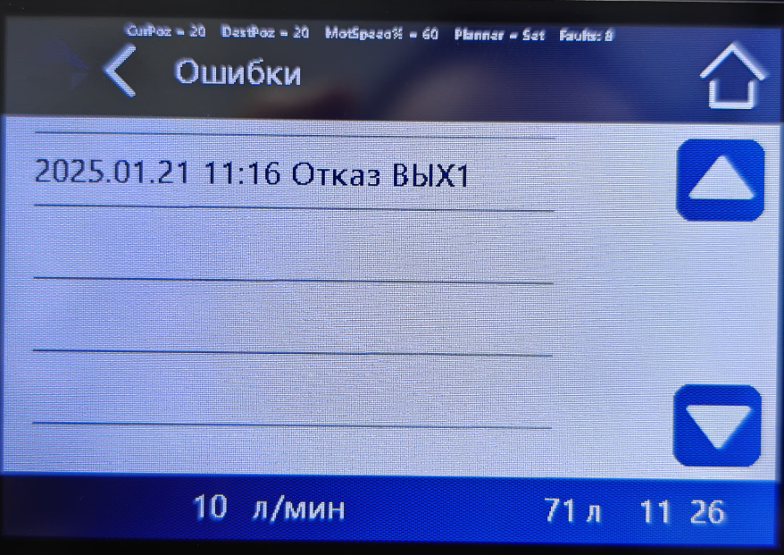
91 | Средний | Во вкладе Общая информация (История) указывается общий объем воды в литрах, но счетчик литров не работает. Похоже там остались м3.
92 | Средний | Вернуть название стадии "Заполнение солевого бака". Понял что нужно дать разные названия для уставки (Расход соли на регенерацию) и для стадии (Заполнение солевого бака). Но такая разножопица будет непонятна потребителю и лучше вернуть название Заполнение солевого бака.
93 | Средний | Все еще есть фантомные записи о промывках. То 1900 года, то 2106 года. Причем они появляеются не сразу, а вклиниваются в историю в неопределенный момент | 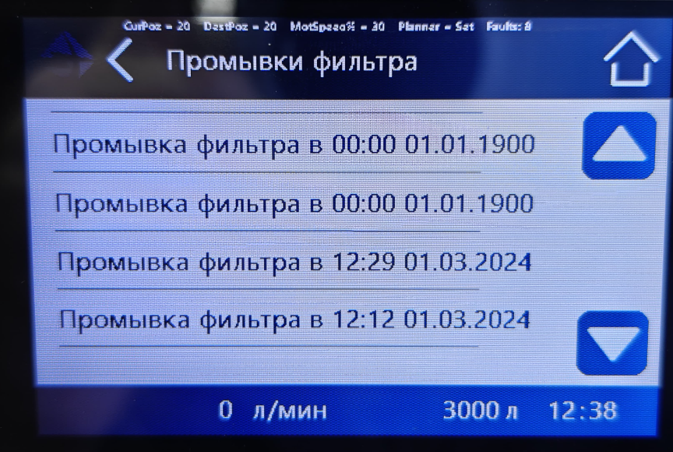 | 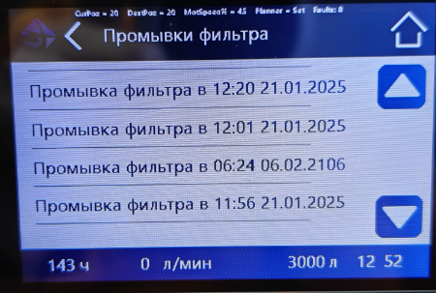
94 | Высокий | В подменю ВЫХ1 не работает кнопка НАЗАД.
95
96
97
98
99

